سجل إثبات المراسلة (Proof)
م | اسم المعلم | المنصة | التخصص | رقم الواتساب (+) | حالة الإرسال (Proof) | وقت الإرسال | صورة الإثبات (سكرين شوت) | رابط الصورة بدقة عالية | تفاصيل الرسالة والملف المرسل
1 | أ. محمد الرفاعي | YouTube | كمي | +966530046521 | ✅ تم الإرسال بنجاح | 09:13 PM | 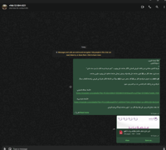 | 🔎 عرض صورة الإثبات كاملة | تم إرسال نص دعوة التعاون لمنصة يزيد + ملف PDF الجزء الأول (419 سؤال)
2 | د. كريم (qudratDr karim) | YouTube | قدرات (عام) | +966549172952 | ✅ تم الإرسال بنجاح | 09:14 PM | 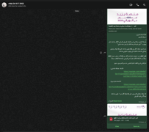 | 🔎 عرض صورة الإثبات كاملة | تم إرسال نص دعوة التعاون لمنصة يزيد + ملف PDF الجزء الأول (419 سؤال)
3 | أ. إيهاب فهمي (GAT4U) | YouTube | قدرات (عام) | +966569061170 | ✅ تم الإرسال بنجاح | 09:16 PM | 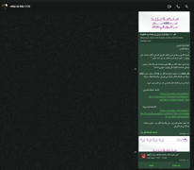 | 🔎 عرض صورة الإثبات كاملة | تم إرسال نص دعوة التعاون لمنصة يزيد + ملف PDF الجزء الأول (419 سؤال)
4 | مستر علاء رسلان (MR. RASLAN) | YouTube | قدرات (عام) | +966565016982 | ✅ تم الإرسال بنجاح | 09:45 PM | 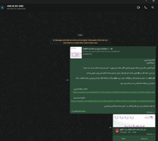 | 🔎 عرض صورة الإثبات كاملة | تم إرسال نص دعوة التعاون لمنصة يزيد + ملف PDF الجزء الأول (419 سؤال)
5 | أ. سالم زهرة | YouTube | كمي | +966542372928 | ✅ تم الإرسال بنجاح | 09:47 PM | 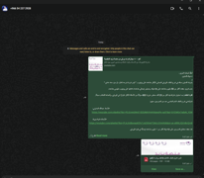 | 🔎 عرض صورة الإثبات كاملة | تم إرسال نص دعوة التعاون لمنصة يزيد + ملف PDF الجزء الأول (419 سؤال)
6 | المدرب تامر الصاوي (tamerGAT) | YouTube | قدرات (عام) | +966553676132 | ✅ تم الإرسال بنجاح | 09:48 PM | 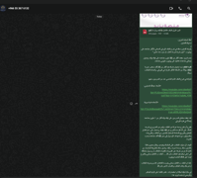 | 🔎 عرض صورة الإثبات كاملة | تم إرسال نص دعوة التعاون لمنصة يزيد + ملف PDF الجزء الأول (419 سؤال)
7 | أ. فهيد الشمري | YouTube | قدرات (عام) | +966509950956 | 🎉 تم الرد والموافقة على التعاون | 09:49 PM (الرد 09:51 PM) | 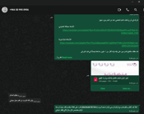 | 🔎 عرض صورة الإثبات كاملة | رد المعلم بالموافقة: (وعليكم السلام .. بإذن الله اتشرف ان اقدم عمل مجاني)
8 | د. محمد الشاعر | YouTube | كمي | +966567338081 | ✅ تم الإرسال بنجاح | 09:50 PM | 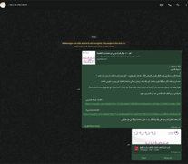 | 🔎 عرض صورة الإثبات كاملة | تم إرسال نص دعوة التعاون لمنصة يزيد + ملف PDF الجزء الأول (419 سؤال)
9 | أ. إيمان وهدان (Eman Wahdan) | YouTube | قدرات (عام) | +966501138137 | ✅ تم الإرسال بنجاح | 09:54 PM | 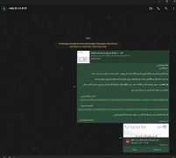 | 🔎 عرض صورة الإثبات كاملة | تم إرسال نص دعوة التعاون لمنصة يزيد + ملف PDF الجزء الأول (419 سؤال)
10 | أ. روان (قدرات روان) | YouTube | قدرات (عام) | +966535266025 | ✅ تم الإرسال بنجاح | 09:55 PM | 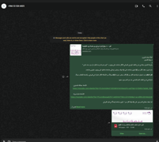 | 🔎 عرض صورة الإثبات كاملة | تم إرسال نص دعوة التعاون لمنصة يزيد + ملف PDF الجزء الأول (419 سؤال)
11 | أبو عمران (قدرات كمي) | YouTube | كمي | +966536581290 | ✅ تم الإرسال بنجاح | 09:56 PM | 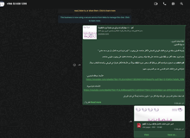 | 🔎 عرض صورة الإثبات كاملة | تم إرسال نص دعوة التعاون لمنصة يزيد + ملف PDF الجزء الأول (419 سؤال)
12 | أ. جمال عبدالله | YouTube | كمي | +966532860447 | ✅ تم الإرسال بنجاح | 08:28 AM |  | 🔎 عرض صورة الإثبات كاملة | تم إرسال نص دعوة التعاون لمنصة يزيد + ملف PDF الجزء الأول (419 سؤال)
13 | أ. أشرف سليمان (معلم قدرات كمي) | X (Twitter) | كمي | +966532687910 | ✅ تم الإرسال بنجاح | 08:29 AM |  | 🔎 عرض صورة الإثبات كاملة | تم إرسال نص دعوة التعاون لمنصة يزيد + ملف PDF الجزء الأول (419 سؤال)
14 | أ. أمل (معلمة قدرات وتحصيلي) | X (Twitter) | كمي + لفظي | +966581441101 | ✅ تم الإرسال بنجاح | 08:30 AM |  | 🔎 عرض صورة الإثبات كاملة | تم إرسال نص دعوة التعاون لمنصة يزيد + ملف PDF الجزء الأول (419 سؤال)
15 | أ. شعبان حمادة | YouTube | لفظي | +966508121578 | ✅ تم الإرسال بنجاح | 02:29 PM | 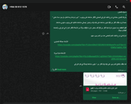 | 🔎 عرض صورة الإثبات كاملة | تم إرسال نص دعوة التعاون لمنصة يزيد + ملف PDF الجزء الأول (419 سؤال)
16 | أ. رغد الفرشان | YouTube | قدرات (عام) | +966501490718 | ✅ تم الإرسال بنجاح | 02:30 PM | 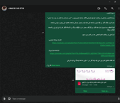 | 🔎 عرض صورة الإثبات كاملة | تم إرسال نص دعوة التعاون لمنصة يزيد + ملف PDF الجزء الأول (419 سؤال)
17 | أ. منى (معلمة قدرات وتحصيلي) | X (Twitter) | كمي | +966560957545 | ✅ تم الإرسال بنجاح | 02:31 PM | 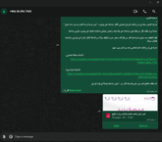 | 🔎 عرض صورة الإثبات كاملة | تم إرسال نص دعوة التعاون لمنصة يزيد + ملف PDF الجزء الأول (419 سؤال)
18 | مدرس قدرات ورياضيات جامعي | YouTube | كمي | +966559704045 | ✅ تم الإرسال بنجاح | 02:31 PM | 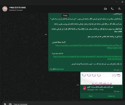 | 🔎 عرض صورة الإثبات كاملة | تم إرسال نص دعوة التعاون لمنصة يزيد + ملف PDF الجزء الأول (419 سؤال)
19 | د. سحر أحمد (Dr. Sahar Ahmed) | X (Twitter) | كمي + لفظي | +966599064204 | ✅ تم الإرسال بنجاح | 02:37 PM | 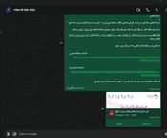 | 🔎 عرض صورة الإثبات كاملة | تم إرسال نص دعوة التعاون لمنصة يزيد + ملف PDF الجزء الأول (419 سؤال)
20 | أ. عمر (أستاذ اللفظي) | X (Twitter) | لفظي | +966557347832 | ✅ تم الإرسال بنجاح | 02:38 PM | 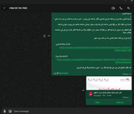 | 🔎 عرض صورة الإثبات كاملة | تم إرسال نص دعوة التعاون لمنصة يزيد + ملف PDF الجزء الأول (419 سؤال)
21 | م. كامل (معلم قدرات وإحصاء - علوم) | X (Twitter) | كمي | +966530605399 | ✅ تم الإرسال بنجاح (استلام رد آلي) | 02:39 PM | 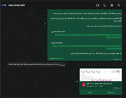 | 🔎 عرض صورة الإثبات كاملة | تم إرسال الدعوة والملف + استلام رد فوري: (شكرا لتواصلك مع علوم للأبحاث والتصاميم.. كيف يمكننا خدمتك)
22 | د. ماث (Dr Math - قدرات كمي) | X (Twitter) | كمي | +966565046450 | ✅ تم الإرسال بنجاح | 02:40 PM | 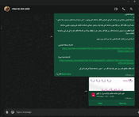 | 🔎 عرض صورة الإثبات كاملة | تم إرسال نص دعوة التعاون لمنصة يزيد + ملف PDF الجزء الأول (419 سؤال)
23 | أ. رنا (Rana - قدرات) | X (Twitter) | قدرات (عام) | +966545385974 | ✅ تم الإرسال بنجاح | 02:40 PM | 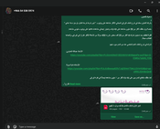 | 🔎 عرض صورة الإثبات كاملة | تم إرسال نص دعوة التعاون لمنصة يزيد + ملف PDF الجزء الأول (419 سؤال)
24 | أ. ساره (تدريب قدرات ورخصة) | X (Twitter) | كمي | +966581019236 | ✅ تم الإرسال بنجاح | 02:42 PM | 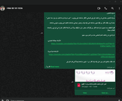 | 🔎 عرض صورة الإثبات كاملة | تم إرسال نص دعوة التعاون لمنصة يزيد + ملف PDF الجزء الأول (419 سؤال)
25 | مدرس قدرات وتحصيلي بالرياض | X (Twitter) | قدرات (عام) | +966548434100 | ✅ تم الإرسال بنجاح | 02:42 PM | 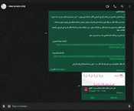 | 🔎 عرض صورة الإثبات كاملة | تم إرسال نص دعوة التعاون لمنصة يزيد + ملف PDF الجزء الأول (419 سؤال)
26 | معلم قدرات كمي (قناة قدرات كمي) | YouTube | كمي | +966505330678 | ✅ تم الإرسال بنجاح | 02:56 PM | 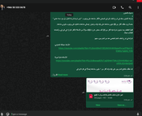 | 🔎 عرض صورة الإثبات كاملة | تم إرسال نص دعوة التعاون لمنصة يزيد + ملف PDF الجزء الأول (419 سؤال)
27 | أ. محمد رضا (قاف بلس) | YouTube | لفظي | +966504910099 | ✅ تم الإرسال بنجاح | 02:56 PM | 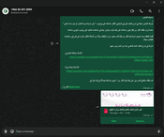 | 🔎 عرض صورة الإثبات كاملة | تم إرسال نص دعوة التعاون لمنصة يزيد + ملف PDF الجزء الأول (419 سؤال)
28 | dr trainer (مدرس قدرات بالرياض) | YouTube | قدرات (عام) | +966541872325 | ✅ تم الإرسال بنجاح | 02:57 PM | 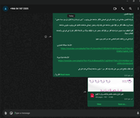 | 🔎 عرض صورة الإثبات كاملة | تم إرسال نص دعوة التعاون لمنصة يزيد + ملف PDF الجزء الأول (419 سؤال)
29 | معلم قدرات كمي بالخرج | X (Twitter) | كمي | +966542795845 | ✅ تم الإرسال بنجاح | 02:57 PM |  | 🔎 عرض صورة الإثبات كاملة | تم إرسال نص دعوة التعاون لمنصة يزيد + ملف PDF الجزء الأول (419 سؤال)
30 | أ. عبدالمنعم جوهر | YouTube | لفظي | +966549257154 | 📞 اتصال هاتفي فقط (لا يتوفر واتساب) | - | مكالمة هاتفية | - | الرقم متاح للمكالمات الهاتفية المباشرة (غير مفعل عليه واتساب) - جاهز للتواصل عبر الاتصال

